Hoja1
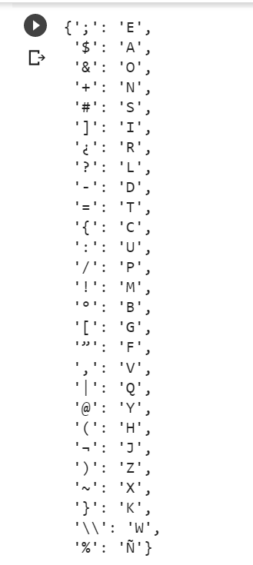
A | $
B | ”
C | =
D | ?
E | ; | ORGASIJATIOSEN | organizaciones
F |  | LEFES
G | [ | CAN | con
H | ( | OPERATIOSEN | Operaciones
I | ] | LE TREAR US MAQOR | de crear un mejor
J |  | NUMISINDRO LE | Suministro de
K |  | ENDAFA | engaña/enfada
L | {
M
N | #
O | &
P | /
Q | @
R | ¿
S | +
T | -
U | :
V
W
X | ~
Y
Z | ¬

